상품제안서
[칼라인쇄] 레고 올칼라 무광 머그컵 | 상품코드: S26100

 |  |  |  |  |  |  | 02-713-8555 | www.synergygift.co.kr
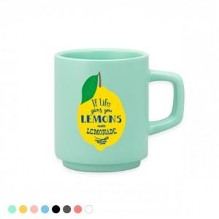 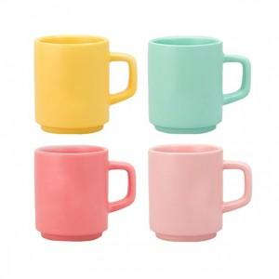 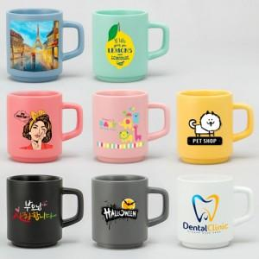

【상세/제작정보】

【인쇄/포장옵션】 | 풀칼라 / 시판박스

【공급단가】 | 수량 | 100~ | 500~ | 1,000~ | 3,000~ | 5,000~
*VAT별도 | 단가 | 4,520원 | 4,250원 | 4,120원 | 3,910원 | 3,780원

【상품 URL】 | https://www.synergygift.co.kr:443/src/goods_detail.php?gdno=26100

